冷凍コンセント
高知港【冷凍コンセント】使用料計算書 |  |  |  |  |  |  |  |  |  |  |  |  | ○リスト
 |  |  |  |  |  |  |  |  |  |  |  |  | 港湾施設（規模等） | 施設（位置） | 年 | 月 | 日 | 単価
港 湾 施 設 の 種 別 |  |  |  |  |  |  | 使用料（条例単価） |  |  |  | 減免の有無 |  | 冷凍コンセント（60口）電圧440V | 第１埠頭 港町区域図 【別図１】 | 26 | 4 | 1 | 200
冷凍コンセント | コンテナ冷凍 |  |  |  |  |  | 200 |  | 円・口／ｈ |  | 有 |  |  | 第１埠頭 潮江区域図 【別図２】 | 27 | 5 | 2
 |  |  |  |  |  |  |  |  |  |  |  |  |  | 第２埠頭 若松町区域図 【別図３】 | 28 | 6 | 3
※使用料計算（例） |  |  |  |  |  |  |  |  |  |  |  |  |  | 第３埠頭 弘化台区域図 【別図４】 | 29 | 7 | 4 | 減免後
申請（使用）者の氏名 | 株式会社 海山運輸 |  |  |  |  |  |  | 代表取締役 海山 一郎 |  |  |  |  |  | 第４埠頭 北タナスカ区域図 【別図５】 | 30 | 8 | 5 | 100
住所及び担当者名 | 高知市桟橋通六丁目○－△□ |  |  |  |  |  |  | 経理担当 海山 二郎 |  |  |  |  |  | 第５埠頭 仁井田区域図 【別図６】 | 31 | 9 | 6
問い合わせ先 | ＴＥＬ： | ０８８－８８８－８８８８ |  |  |  |  |  | ＦＡＸ： | ０８８－８８９－９９９９ |  |  |  |  | 第７埠頭 三里区域図 【別図７】 | 32 | 10 | 7
 |  |  |  |  |  |  |  |  |  |  |  |  |  |  | 33 | 11 | 8 | 減免の有無
使用する施設（位置） | （１） | 冷凍コンセント（60口）電圧440V |  |  |  |  |  | 第７埠頭 三里区域図 【別図７】 |  |  |  |  |  |  | 34 | 12 | 9 | 有
使用する目的 | 冷凍コンテナの電源利用 |  |  |  |  |  |  |  |  |  |  |  |  |  | 35 | 1 | 10 | 無
 |  |  |  |  |  |  |  |  |  |  |  |  |  |  | 36 | 2 | 11
 |  |  |  |  |  |  |  |  |  |  |  |  | １施設 |  | 37 | 3 | 12 | 曜日
 | 平成 | 26 | 年 | 8 | 月 | 1 | 日 |  |  |  |  |  |  |  |  |  | 13 | （日）
使用する期間（日数） | ～ |  |  |  |  |  |  | 31 | 日間 |  |  |  |  |  |  |  | 14 | （月）
 | 平成 | 26 | 年 | 8 | 月 | 31 | 日 |  |  |  |  |  |  |  |  |  | 15 | （火）
 |  |  |  |  |  |  |  |  |  |  |  |  |  |  |  |  | 16 | （水）
使用した時間（実績） | （１） | 2014-08-04 |  | （月） | 使用 | 2 | 11:40:00 | ～ | 1900-01-01 00:00:00 | 12:20:00 | h → | 24:40:00 |  |  |  |  | 17 | （木）
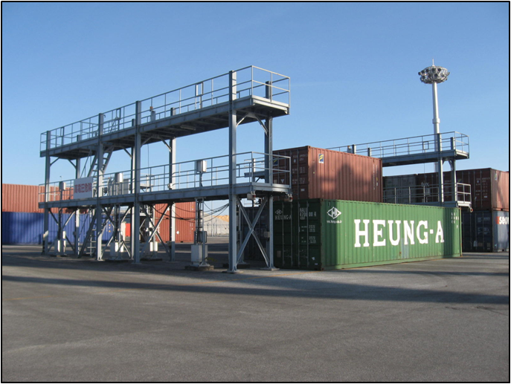
冷凍コンセント【1/2減免】
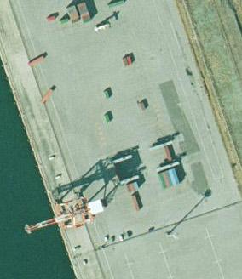
 | （２） | 2014-08-05 |  | （火） | 口数 | 2 | 0:00:00 | ～ | 10:30:00 | 10:30:00 | h → | 21:00:00 |  |  |  |  | 18 | （金）
 | （３） | 2014-08-07 |  | （木） |  | 1 | 10:20:00 | ～ | 1900-01-01 00:00:00 | 13:40:00 | h → | 13:40:00 |  |  |  |  | 19 | （土）
冷凍コンセント【1/2減免】
 | （４） | 2014-08-08 |  | （金） |  | 1 | 0:00:00 | ～ | 10:40:00 | 10:40:00 | h → | 10:40:00 |  |  |  |  | 20
 | （５） | 2014-08-11 |  | （月） |  | 2 | 11:50:00 | ～ | 1900-01-01 00:00:00 | 12:10:00 | h → | 24:20:00 |  |  |  |  | 21
 | （６） | 2014-08-12 |  | （火） |  | 2 | 0:00:00 | ～ | 10:10:00 | 10:10:00 | h → | 20:20:00 |  |  |  |  | 22
 | （７） | 2014-08-14 |  | （木） |  | 1 | 9:50:00 | ～ | 1900-01-01 00:00:00 | 14:10:00 | h → | 14:10:00 |  |  |  |  | 23
 | （８） | 2014-08-15 |  | （金） |  | 1 | 0:00:00 | ～ | 10:20:00 | 10:20:00 | h → | 10:20:00 |  |  |  |  | 24
 | （９） | 2014-08-18 |  | （月） |  | 1 | 11:00:00 | ～ | 1900-01-01 00:00:00 | 13:00:00 | h → | 13:00:00 |  |  |  |  | 25
 | （１０） | 2014-08-19 |  | （火） |  | 1 | 0:00:00 | ～ | 9:50:00 | 9:50:00 | h → | 9:50:00 |  |  |  |  | 26
第７埠頭 三里区域図 【別図７】
 | （１１） | 2014-08-21 |  | （木） |  | 3 | 10:00:00 | ～ | 1900-01-01 00:00:00 | 14:00:00 | h → | 42:00:00 |  |  |  |  | 27
 | （１２） | 2014-08-22 |  | （金） |  | 3 | 0:00:00 | ～ | 10:10:00 | 10:10:00 | h → | 30:30:00 |  |  |  |  | 28
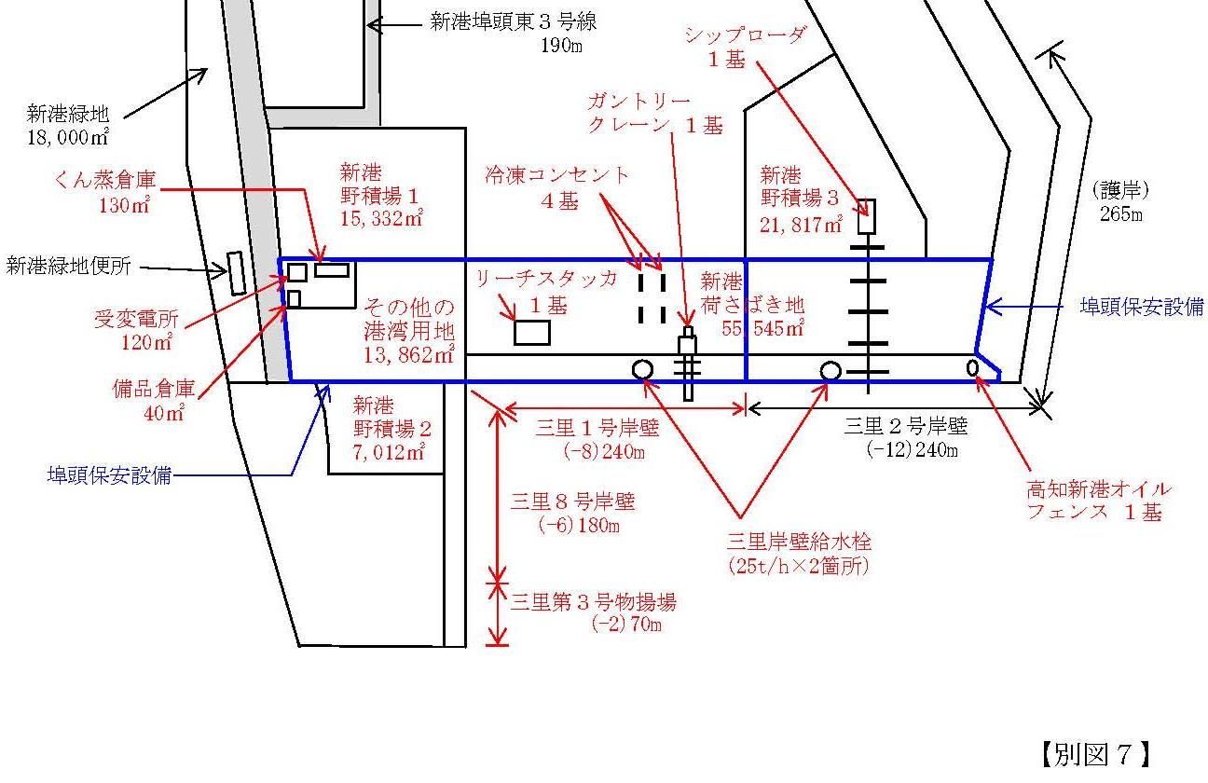
 | （１３） | 2014-08-25 |  | （月） |  | 2 | 11:30:00 | ～ | 1900-01-01 00:00:00 | 12:30:00 | h → | 25:00:00 |  |  |  |  | 29
 | （１４） | 2014-08-26 |  | （火） |  | 2 | 0:00:00 | ～ | 9:50:00 | 9:50:00 | h → | 19:40:00 |  |  |  |  | 30
 | （１５） | 2014-08-28 |  | （木） |  | 1 | 10:30:00 | ～ | 1900-01-01 00:00:00 | 13:30:00 | h → | 13:30:00 |  |  |  |  | 31
 | （１６） | 2014-08-29 |  | （金） |  | 1 | 0:00:00 | ～ | 10:00:00 | 10:00:00 | h → | 10:00:00
 | 計 |  |  |  |  |  |  |  | 【※１】1時間単位に切り上げ → | 302:40:00 | h → | 303:00:00

冷凍コンセント | 単価 |  |  |  |  |  |  | 数量
使用料計算（税込み） | 200 |  | 円 ／ | 1:00:00 | h × | 1.08 | × | 303:00:00 |  | h
 |  |  |  |  |  |  |  |  | ＝ | 65,448 |  | 円
 |  |  |  |  |  |  |  | 【※２】10円未満切り捨て → | ＝ | 65,440 |  | 円
 |  |  |  |  |  |  |  | １／２減免 |  | 32,720 |  | 円
 |  |  |  |  |  |  |  |  | <減免後：1円未満切り捨て> | 使用料（支払）↑

冷凍コンセント
（３層架台：４基）

凡例
 | 枠は、申請（使用）者が自ら入力してください。
 | 枠は、リストから選択してください。

